MUEBLES (USO Y ALMACEN)
 |  |  | FORMATO REPORTE MENSUAL DE NOVEDADES EN BIENES MUEBLES (USO Y ALMACÉN) PÓLIZA DE DAÑOS MATERIALES COMBINADOS - PLAN DE SEGUROS -

DIRECCIÓN SECCIONAL: |  |  |  | MES: |  | AÑO:

VEHICULOS INCAUTADOS
VEHICULOS INCAUTADOS
CUENTA CONTABLE | GRUPO ALMACÉN | I. ACTIVOS EN BODEGA NUEVOS |  | SALDO INICIAL (a) | ENTRADAS (b) | SALIDAS (c) | SALDO FINAL (d)
163501 | 214 | Herramientas y sus Accesorios
163503 | 212 | Equipos Maquina de Oficina
 | 216 | Libros de Mapotecas, Planotecas y Hemerotecas
 | 218 | Muebles y Enseres - Modulo Estación de Trabajo
 | 271-273 | Comodato Muebles y Enseres
163504 | 224 | Hardware Procesamiento de Datos y Accesorios
 | 292 | Equipo de Procesamiento de datos
 | 272 | Comodato Equipo de Computo y Comunicación
163505 | 213 | Equipo y maquinaría para transporte y sus accesorios
 | 270 | Comodato Equipo de transporte
 |  | TOTAL |  | $ - | $ - | $ - | $ -

VEHICULOS INCAUTADOS
VEHICULOS INCAUTADOS
CUENTA CONTABLE | GRUPO ALMACÉN | II. CONSUMO EN BODEGA NUEVOS |  | SALDO INICIAL (a) | ENTRADAS (b) | SALIDAS (c) | SALDO FINAL (d)
511114 | 105 | Mobiliario Oficina Abierta (Barandas)
 | 108 | Materiales o Materias Primas para Taller y Labores
 | 110 | Utiles de Oficina Escritorio
 | 190 | Elementos de Oficina y Equipo, Consumo Controlable
 | 191 | Muebles y Enseres Consumo Controlable
510804 | 116 | Dotación a Trabajadores
511155 | 113 | Utensilio Uso Domestico
511146 | 101 | Aceites, Grasas y Lubricantes
 | 102 | Combustibles
511115 | 104 | Elementos y Materia Prima de Construcción
 | 112 | Repuestos para Maquinaria y Equipo
 |  | TOTAL |  | $ - | $ - | $ - | $ -
 |  | TOTAL ACTIVOS EN BODEGA NUEVOS Y CONSUMO |  | $ - | $ - | $ - | $ -

VEHICULOS INCAUTADOS
VEHICULOS INCAUTADOS
VEHICULOS INCAUTADOS
VEHICULOS INCAUTADOS
CUENTA CONTABLE | GRUPO ALMACÉN | III. REINTEGRADOS - INSERVIBLES - OBSOLETOS | SALDO INICIAL (a) | ENTRADAS (b) | SALIDAS (c) | BAJAS (d) | SALDO FINAL (e)
163707 | 208 | Equipo de construcción, industria, taller y labores
 | 214 | Herramientas y sus accesorios
163709 | 206 | Equipos y maquinaría para cocina y despensa
 | 212 | Equipo Maquinaría oficina
 | 216 | Libros de mapotecas, planotecas y hemerotecas
 | 218 | Muebles y enseres- Modulo estación de trabajo
 | 271-273 | Comodato muebles y enseres
163710 | 224 | Hardware, procesamiento de datos y accesorios
 | 292 | Equipo de procesamiento de datos
 | 272 | Comodato equipo de computo y comunicación
163711 | 213 | Equipo y máquinas para transporte y sus accesorios
 | 270 | Comodato Equipo Transporte
 |  | TOTAL |  | $ - | $ - | $ - | $ -

VEHICULOS INCAUTADOS
VEHICULOS INCAUTADOS
CUENTA CONTABLE | GRUPO ALMACEN | IV. DEVOLUTIVOS EN USO |  | SALDO INICIAL (a) | ENTRADAS (b) | SALIDAS (c) | SALDO FINAL (d)
165010 | 223 | Redes Instalaciones cables
165511 | 208 | Equipo de construcción Industria, Taller y Labores
 | 214 | Herramientas y sus accesorios
166501 | 218 | Muebles y Enseres
166502 | 212 | Equipo Maquina Oficina
 | 216 | Libros de Mapotecas, planotecas y hemeotecas
166505 | 271-273 | Comodato Muebles y Enseres
167502 | 213 | Equipo y máquinas para transporte y sus accesorios
167508 | 270 | Comodato Equipo Transporte
167002 | 224 | Hardware Procesamiento de Datos y Accesorios
 | 292 | Equipo de Procesamiento de datos
167007 | 272 | Comodato equipo de computo y comunicación
 |  | TOTAL |  | $ - | $ - | $ - | $ -

FIRMA DIRECTOR SECCIONAL |  |  |  | FIRMA COORDINADOR ADMINISTRATIVO
NOMBRE: |  |  |  | NOMBRE:

FIRMA CONTADOR |  |  |  | FIRMA ALMACENISTA
NOMBRE: |  |  |  | NOMBRE:
No. T. P. |  |  |  |  |  | Con copia: Área o Dpto. Contabilidad

ê INSTRUCCIONES PARA DILIGENCIAR EL REPORTE ê

Recuerde que el diligenciamiento de este formato es importante para realizar el seguimiento y ajuste mensual de las inclusiones, exclusiones y movimientos de los bienes de la Entidad. El presente reporte debe enviarse dentro de los quince (15) dias hábiles de cada mes a la DEAJ.

Dirección Seccional: Indique el nombre de la Dirección Seccional a cargo de los bienes.
Mes: Incluya el mes correspondiente al período en el que se están reportanto las novedades.
Año: Incluya el año correspondiente.
Cuenta contable: Corresponde al Código de Contabilidad
Grupo: Refiere al Grupo que pertenece al Almacen.

Para actualizar los valores asegurados de los contenidos se deben tener en cuenta los siguientes aspectos:
1) Para generar el reporte en el sistema se debe verificar que toda transacción registrada este confirmada.
2) En el caso que no se haya confirmado una entrada, esta debe anularse.
3) Los elementos activos registrados (con placa) se genera el reporte total activos por cuenta contable. Los activos (sin placa) se genera el reporte total activos en bódega.
4) Ingrese a la opción reportes.

I. ACTIVOS EN BODEGA NUEVOS: Corresponde a los bienes nuevos adquiridos por la Entidad y que ingresaron a la bodega.
 | a) SALDO INICIAL: Corresponde al saldo final del mes inmediatamente anterior.
 | (Ingrese a Reporte Activos Fijos // Movimiento // Activos en bódega período cerrado // Seleccione el período a reportar )
 | b) ENTRADAS: Corresponde al valor de los bienes que ingresaron durante el mes del reporte al almacén por adquisición, donaciones, etc.
 | (Ingrese a Reporte de Inventarios // Reporte Entradas )
 | c) SALIDAS: Corresponde al valor de los bienes que salieron al uso.
 | (Ingrese a Reporte de Inventarios // Reporte Salidas )
 | d) SALDO FINAL: Corresponde a la suma del saldo inicial más las entradas menos las sálidas. (a+b-c)

II. CONSUMO EN BODEGA NUEVOS: Son los bienes adquiridos con el fin de ser utilizados para satisfacer las necesidades de la Entidad y que se consumen con su primer uso o en un periodo razonable de tiempo tales como papeleria, utiles de escritorio, tonner o insumos para impresoras. Etc.
 | a) SALDO INICIAL: Corresponde al saldo final del mes inmediatamente anterior.
 | (Ingrese a Reporte Inventarios // Kardex // Seleccione el período a reportar )
 | b) ENTRADAS: Corresponde al valor de los bienes que ingresaron durante el mes al almacén.
 | (Ingrese a Reporte Inventarios // Kardex // Entradas )
 | c) SALIDAS: Corresponde al valor de los bienes que salieron durante el mes de reporte para el uso de las diferentes dependencias de la Entidad.
 | (Ingrese a Reporte Inventarios // Kardex // Salidas )
 | d) SALDO FINAL: Corresponde a la suma del saldo inicial más las entradas menos las sálidas. (a+b-c)

III. REINTEGRADOS - INSERVIBLES - OBSOLETOS: Son aquellos bienes que por su estado de obsolescencia o inservibles ya no son utiles para los funcionarios y son susceptibles de donación, remate o destrucción.
 | a) SALDO INICIAL: Corresponde al saldo final del mes inmediatamente anterior.
 | (Ingrese a Reporte Activos Fijos // Cuenta contable // Seleccione el período a reportar )
 | b) ENTRADAS: Es el valor de los bienes que fueron devueltos por las diferentes dependencias o funcionarios que ya no son utiles para la Entidad.
 | (Ingrese a Inventarios // Reintegros )
 | c) SALIDAS: Corresponde al valor de los bienes que salieron para el servicio de las dependencias o funcionarios de la Entidad durante el mes de reporte (Reintegrados).
 | d) BAJAS: es el valor de los bienes que surtieron el proceso de destinación final ya sea por destrucción, baja o salida del servicio del bien.
 | (Ingrese a Inventarios // Dados de bajas )
 | e) SALDO FINAL: Corresponde a la suma del saldo inicial más las entradas menos las sálidas. (a+b-d)
IV. DEVOLUTIVOS EN USO: Son los bienes destinados a prestar un servicio a la Entidad, y que no se desgastan en un tiempo prudencial, tales como muebles, equipos de computo, maquinarias, etc.
 | a) SALDO INICIAL: Corresponde al saldo final del mes inmediatamente anterior.
 | (Ingrese a Reporte Activos Fijos // Cuenta contable // en uso // Seleccione el período a reportar )
 | b) ENTRADAS: Corresponde al valor de los bienes que ingresaron durante el mes del reporte al almacén por adquisición, donaciones, etc.
 | (Ingrese a Reporte Activos Fijos // en uso )
 | c) SALIDAS: Corresponde al valor de los bienes que salieron para el servicio de las dependencias o funcionarios de la Entidad durante el mes de reporte.
 | (Ingrese a Reporte Activos Fijos // Salidas )
 | d) SALDO FINAL: Corresponde a la suma del saldo inicial más las entradas menos las sálidas. (a+b-c)
5) Seleccione la información correspondiente
6) Consigne la información solicitada en el reporte.

IMPORTANTE
.- Si requiere incluir otros bienes no relacionados en el formato incluyandolos indicando cuenta contable y grupo de almacen.
.- Sólo se debe diligenciar un formato por mes.
.- Es responsabilidad de la Dirección Seccional velar por que todas las novedades que se reporten estén debidamente soportadas, esto con el fin de reportar valores reales a la compañía de seguros.
.- El presente reporte debe ser firmado por los funcionarios responsables de la información.

TRANSP. MERCANCÍAS
 |  |  | FORMATO AVISO DE TRANSPORTE DE MERCANCÍAS Y OTROS BIENES PÓLIZA DE SEGURO DE TRANSPORTE AUTOMÁTICA DE MERCANCÍAS - PLAN DE SEGUROS -

DIRECCIÓN SECCIONAL: |  |  |  |  |  | MES: |  | AÑO:

FECHA DEL DESPACHO (a) | DESCRIPCIÓN BIENES DEVOLUTIVOS (b) |  |  |  | VALOR DEL DESPACHO (c) | TRAYECTO (d) |  | MEDIO DE TRANSPORTE (e)
 | Muebles y Enseres | Maquinaría y Equipo | Eq. Eléctrico y Electrónico | Bienes de consumo |  | Desde | Hasta | Vehículo Entidad | Vehículo Funcionario
...
Dirección Seccional: Indique el nombre de la Seccional a cargo de la movilización.
Tener presente que la Dirección Seccional debe reportar la cantidad de despachos por vehículo y NO el número de salidas de mercancias, trayecto ida y vuelta, o trayectos múltiples.
Se debe tener en cuenta que ningún despacho o movilización de bienes en un solo vehículo debe superar el límite de $700.000.000. Lo anterior con el fin de evitar que la Entidad, en caso de siniestro, tenga que asumir el valor que exceda el límite asegurado.
En el caso que el despacho supere el límite, se debe informar inmediatamente a la compañia seguros.
Si una empresa transportadora o un proveedor moviliza mercancías de la Entidad, es responsabilidad de ellos asumir el riesgo en seguros, por tanto citados despachos no deben incluirse en el presente reporte.
Es responsabilidad de la Dirección Seccional velar por que todas las novedades que se reporten estén debidamente soportadas documentalmente.

IMPORTANTE
.- Sólo se debe diligenciar un formato por mes.
.- Es responsabilidad de la Dirección Seccional velar por que todas las novedades que se reporten estén debidamente soportadas, esto con el fin de reportar valores reales a la compañía de seguros.
.- El presente reporte debe ser firmado por los funcionarios responsables de la información.
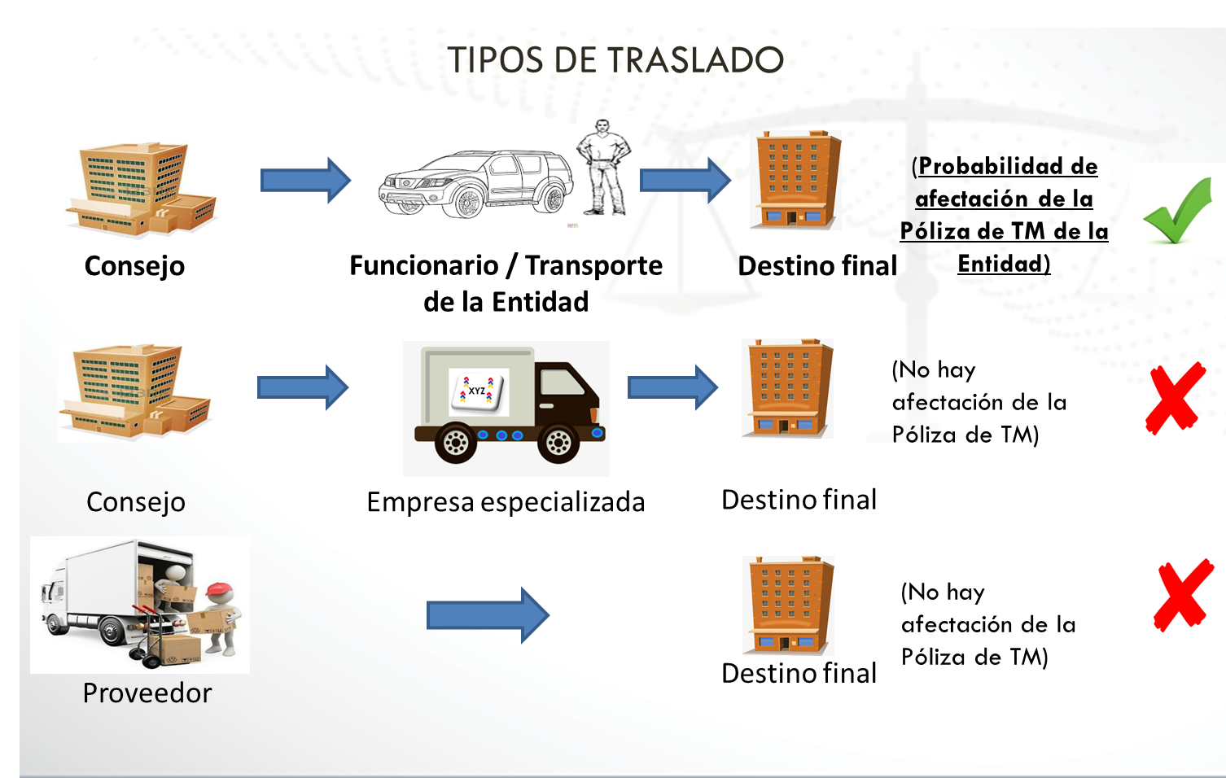

TRANSP. VALORES
...
Dirección Seccional: Indique el nombre de la Seccional a cargo de la movilización.
 | En el campo de observaciones indique el nombre del mensajero (funcionario) quien realiza la movilización con cargo y documento de identidad. Si la movilización se realiza en un vehículo, indicar el nombre de la persona responsable y la placa del vehículo correspondiente.
Se debe tener en cuenta que ningún despacho o movilización de títulos valores en un solo vehículo, debe superar el límite de $300.000.000. Lo anterior, con el fin de evitar que la Entidad en caso de siniestro, tenga que asumir el valor que exceda el límite asegurado.
En caso que el despacho supere el límite, se debe informar inmediatamente a la compañia seguros.
Si una empresa transportadora o una firma especializada moviliza títulos valores de la Entidad, es responsabilidad de ellos asumir el riesgo en seguros, por tanto citados despachos no deben incluirse en el presente reporte.

IMPORTANTE
.- Sólo se debe diligenciar un formato por mes.
.- Es responsabilidad de la Dirección Seccional velar por que todas las novedades que se reporten estén debidamente soportadas, esto con el fin de reportar valores reales a la compañía de seguros.
.- El presente reporte debe ser firmado por los funcionarios responsables de la información.

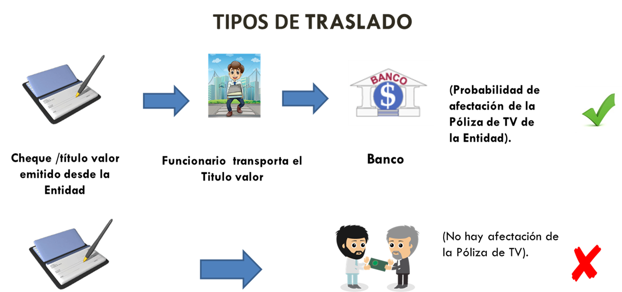

AUTOMÓVILES
 |  |  | FORMATO REPORTE DE NOVEDADES EN AUTOMÓVILES PÓLIZA DE SEGURO DE AUTOMÓVILES - PLAN DE SEGUROS -

 |  |  |  |  |  |  |  |  | MES: |  |  | AÑO:

VEHICULOS INCAUTADOS
VEHICULOS INCAUTADOS
VEHICULOS INCAUTADOS
VEHICULOS INCAUTADOS
VEHICULOS INCAUTADOS
VEHICULOS INCAUTADOS
CLASE DE NOVEDAD (d) |  |  |  | DESCRIPCION DEL AUTOMOTOR (e) |  |  |  |  | VALORES ASEGURADOS (f) |  |  |  | DOCUMENTOS SOPORTE (g)
Inclusión | Exclusión | Mejora locativa | Adición | PLACA | MARCA | CLASE | LINEA | MODELO | VALOR VEHICULO (I) | VALOR ACCESORIOS (II) | VALOR BLINDAJE (III) | VALOR TOTAL (IV)
...

